국적, 직종, 보험료부과구분코드
국적, 직종, 보험료부과구분코드 조회
고용/산재보험 직종 : | http://www.4insure.or.kr/pbiz/cmmn/selectComCdList.do?comCdClsfId=D109
국적 : | http://www.4insure.or.kr/pbiz/cmmn/selectComCdList.do?comCdClsfId=A151

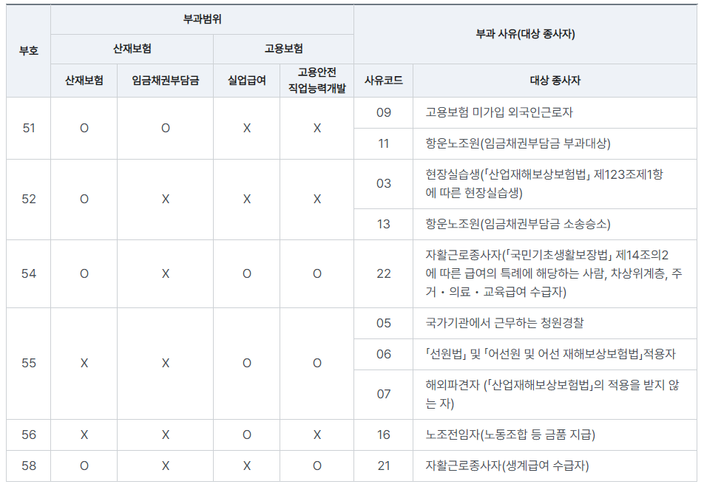
고용/산재보험 보험료부과구분

